První pokus
První pokus - input_2.xlsx, pouze nenapárované značky

Data jsem bral z excelu test/input_2.xlsx |  |  |  |  |  | Výpis všech možných kombinací
Celkem se nenapárovalo | 3176 | značek
Z toho | 0 | mělo délku 2 znaky |  |  |  | Délka značky 6 znaků | Délka značky 7 znaků | Délka značky 8 znaků
 | 0 | mělo délku 3 znaky
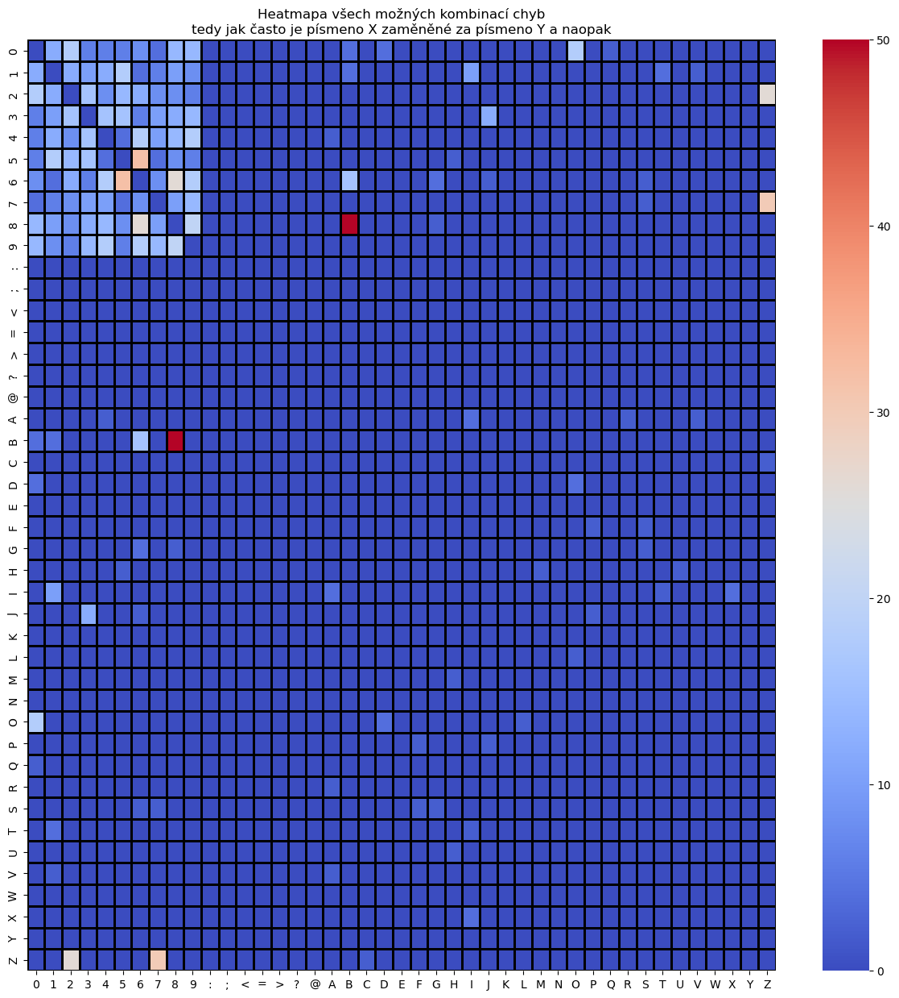
 | 4 | mělo délku 4 znaky |  |  |  | Z74400, ZS4400 | 5Z27311, 5Z27314 | 42212581, 42213581
 | 4 | mělo délku 5 znaků |  |  |  | ZS4400, Z74400 | 5Z27314, 5Z27311 | 4T016648, 4T0B6648
 | 33 | mělo délku 6 znaků |  |  |  |  | 5Z68477, 5Z68479 | 4T016648, 4T01#648
 | 2695 | mělo délku 7 znaků |  |  |  |  | 5Z68477, 5Z68472 | 4T0B6648, 4T016648
 | 437 | mělo délku 8 znaků |  |  |  |  | 5SF1288, 5GF1288 | 5Z410986, 6Z410986
 | 3 | mělo délku 9 znaků |  |  |  |  | 9B96110, 9896110 | 6Z410986, 5Z410986
 |  |  |  |  |  |  | 9B96110, 4B96110 | OH999999, 0H999999
 |  |  |  |  |  |  | 5SM9684, 5SM9683 | 0H999999, OH999999
 |  |  |  |  |  |  | 5Z91589, 5Z91539 | IMT13I13, IMT13113
A nyní tabulky, které srovnávají kolik možných kombinací jednotlivé značky nabízejí |  |  |  |  |  |  | 6ZB1863, 6ZB1868 | IMT13113, IMT13I13
Jak chápat tuto tabulku? Např. pro délku značky 8 znaků, existuje 424 značek, které není možné napárovat ani s povolením jedné chyby |  |  |  |  |  |  | 6ZB1863, 6ZB1869 | IMT88888, IMTB8888
Dále existuje 12 značek, které je možné napárovat pouze jedním možným způsobem - tedy byla nalezena pouze jedna další značka - toto je ideální varianta |  |  |  |  |  |  | 1Z87975, 1Z87775 | IMTB8888, IMT88888
Dále existuje 1 značka, kterou je možné napárovat více než jedním způsobem - problémová kategorie neboť neexistuje unikátní mapování… |  |  |  |  |  |  | JOO9472, JLO9472 | 42213581, 42212581
Délka značky 4 znaky | Počet kombinací |  |  |  |  |  | 1Z55705, 1Z55706 | 4T01#648, 4T016648
 | 0 | 1 | 2 | 3 | 4 |  | VRA1683, VRV1683
Počet možných napárování | 4 | 0 | 0 | 0 | 0 |  | 5T12211, 5T12111
 |  |  |  |  |  |  | 2Z61666, 2Z61664
Délka značky 5 znaků | Počet kombinací |  |  |  |  |  | 0T70241, 9T70241
 | 0 | 1 | 2 | 3 | 4 |  | 8AK3763, BAK3763
Počet možných napárování | 4 | 0 | 0 | 0 | 0 |  | 4Z23577, 4Z23877
 |  |  |  |  |  |  | BAK6716, 8AK6716
Délka značky 6 znaků | Počet kombinací |  |  |  |  |  | 6ZB0919, 6Z80919
 | 0 | 1 | 2 | 3 | 4 |  | 6Z80919, 6ZB0919
Počet možných napárování | 31 | 2 | 0 | 0 | 0 |  | 2724636, 2724630
 |  |  |  |  |  |  | 8AR7692, BAR7692
Délka značky 7 znaků | Počet kombinací |  |  |  |  |  | 1TI9349, 1TI9649
 | 0 | 1 | 2 | 3 | 4 |  | 5H11757, 5HI1757
Počet možných napárování | 1989 | 582 | 82 | 30 | 12 |  | 8AK6716, BAK6716
 |  |  |  |  |  |  | 5Z94818, 5Z94718
Délka značky 8 znaků | Počet kombinací |  |  |  |  |  | G7B2099, 87B2099
 | 0 | 1 | 2 | 3 | 4 |  | 6ZB1245, 6ZB1145
Počet možných napárování | 424 | 12 | 1 | 0 | 0 |  | 6ZB1245, 6ZB1285
 |  |  |  |  |  |  | 6ZB1245, 6ZB1244
Délka značky 9 znaků | Počet kombinací |  |  |  |  |  | 3Z83507, 3Z83577
 | 0 | 1 | 2 | 3 | 4 |  | VAV1683, VA11683
Počet možných napárování | 3 | 0 | 0 | 0 | 0 |  | VAV1683, VRV1683
 |  |  |  |  |  |  | VAV1683, VAV1684
 |  |  |  |  |  |  | 3Z83858, 3Z83258
 |  |  |  |  |  |  | VSH73OO, VSH73DO
 |  |  |  |  |  |  | 32O8333, 35O8333
 |  |  |  |  |  |  | 32O8333, 3208333
 |  |  |  |  |  |  | 6ZB1898, 6ZB1868
 |  |  |  |  |  |  | 6ZB1898, 6ZB1698
 |  |  |  |  |  |  | 6ZB1631, 6ZB4631
 |  |  |  |  |  |  | 6ZB1631, 6ZB1691
 |  |  |  |  |  |  | 6ZB1631, 6ZB1671
 |  |  |  |  |  |  | BAR7692, 8AR7692
 |  |  |  |  |  |  | 6742925, 6Z42925
 |  |  |  |  |  |  | 6Z42925, 6742925
 |  |  |  |  |  |  | 3Z53606, 3Z54606
 |  |  |  |  |  |  | 8AJ1528, BAJ1528
 |  |  |  |  |  |  | 5Z63046, 5Z83046
 |  |  |  |  |  |  | BAJ1528, 8AJ1528
 |  |  |  |  |  |  | 8AK6979, BAK6979
 |  |  |  |  |  |  | 5M82935, 5MB2935
 |  |  |  |  |  |  | 7T56883, 7156883
 |  |  |  |  |  |  | SJZ3FK8, SJZ3FKB
 |  |  |  |  |  |  | 6Z81968, 6Z81960
 |  |  |  |  |  |  | 5HI1757, 5H11757
 |  |  |  |  |  |  | 6ZB1868, 6ZB1863
 |  |  |  |  |  |  | 6ZB1868, 6ZB1898
 |  |  |  |  |  |  | 6ZB1868, 6ZB1869
 |  |  |  |  |  |  | 6ZB1868, 6ZB4868
 |  |  |  |  |  |  | BAK6979, 8AK6979
 |  |  |  |  |  |  | 5MB2935, 5M82935
 |  |  |  |  |  |  | 5748485, 5748385
 |  |  |  |  |  |  | 6ZB5148, 6ZB5143
 |  |  |  |  |  |  | 4Z11157, 4711157
 |  |  |  |  |  |  | 4717151, 4711151
 |  |  |  |  |  |  | 8AR5374, BAR5374
 |  |  |  |  |  |  | 6ZB1560, 6ZB1760
 |  |  |  |  |  |  | 6ZB1560, 6ZB1590
 |  |  |  |  |  |  | 6Z24600, 6Z24620
 |  |  |  |  |  |  | 6Z24600, 6Z24609
 |  |  |  |  |  |  | 6Z24600, 6Z20600
 |  |  |  |  |  |  | 2Z85296, 2ZB5296
 |  |  |  |  |  |  | 4Z63338, 4Z64338
 |  |  |  |  |  |  | 6Z85628, 6ZB5628
 |  |  |  |  |  |  | 8AM9890, BAM9890
 |  |  |  |  |  |  | BAA1407, 8AA1407
 |  |  |  |  |  |  | GZB5553, GZB4553
 |  |  |  |  |  |  | BAK3763, 8AK3763
 |  |  |  |  |  |  | 2ZB5296, 2Z85296
 |  |  |  |  |  |  | 6ZB1760, 6ZB1560
 |  |  |  |  |  |  | 6ZB1760, 6Z01760
 |  |  |  |  |  |  | 6ZB1760, 6ZB1750
 |  |  |  |  |  |  | SR007ZN, SR0072N
 |  |  |  |  |  |  | 3Z91533, 3Z93533
 |  |  |  |  |  |  | 6ZB5533, 6Z05533
 |  |  |  |  |  |  | 9B6546D, 9B65460
 |  |  |  |  |  |  | 6Z32909, 6Z32908
 |  |  |  |  |  |  | BAR5374, 8AR5374
 |  |  |  |  |  |  | 3Z83781, 3ZB3781
 |  |  |  |  |  |  | 4Z63981, 4Z63984
 |  |  |  |  |  |  | 6ZB4631, 6ZB1631
 |  |  |  |  |  |  | 35O8333, 32O8333
 |  |  |  |  |  |  | 3208333, 32O8333
 |  |  |  |  |  |  | 5Z75093, 5Z75043
 |  |  |  |  |  |  | 3ZB3781, 3Z83781
 |  |  |  |  |  |  | 9B65460, 9B6546D
 |  |  |  |  |  |  | 8AA1407, BAA1407
 |  |  |  |  |  |  | BZBI924, BZBI922
 |  |  |  |  |  |  | 6ZB5628, 6Z85628
 |  |  |  |  |  |  | 6ZB5628, 6ZB5528
 |  |  |  |  |  |  | 6ZB1177, 6ZB5177
 |  |  |  |  |  |  | ZZ69706, ZZJ9706
 |  |  |  |  |  |  | BAJ4545, 8AJ4545
 |  |  |  |  |  |  | 8AJ4545, BAJ4545
 |  |  |  |  |  |  | 5E20429, 6E20429
 |  |  |  |  |  |  | 6E20429, 5E20429
 |  |  |  |  |  |  | ITV8333, 1TV8333
 |  |  |  |  |  |  | 6ZB5585, 6ZB5595
 |  |  |  |  |  |  | 6ZB5585, 6ZB1585
 |  |  |  |  |  |  | 6ZB5151, 6ZB5351
 |  |  |  |  |  |  | SR0072N, SR007ZN
 |  |  |  |  |  |  | 3Z93533, 3Z91533
 |  |  |  |  |  |  | 67B1910, 67B1913
 |  |  |  |  |  |  | 67B1910, 87B1910
 |  |  |  |  |  |  | 67B1910, 67B1912
 |  |  |  |  |  |  | 67B1910, 67B1914
 |  |  |  |  |  |  | 8AN5453, BAN5453
 |  |  |  |  |  |  | 5740652, 5740650
 |  |  |  |  |  |  | BZB1734, BZBI734
 |  |  |  |  |  |  | BZB1734, 6ZB1734
 |  |  |  |  |  |  | 67B1913, 67B1910
 |  |  |  |  |  |  | 67B1913, 67B1912
 |  |  |  |  |  |  | 67B1913, 67B1914
 |  |  |  |  |  |  | 6Z81847, 6Z81447
 |  |  |  |  |  |  | 3ZB3754, 3ZB3764
 |  |  |  |  |  |  | SJZ3FKB, SJZ3FK8
 |  |  |  |  |  |  | 6790705, 6Z90705
 |  |  |  |  |  |  | 6Z43639, 6Z43629
 |  |  |  |  |  |  | 6Z43639, 6Z43659
 |  |  |  |  |  |  | 6Z90705, 6790705
 |  |  |  |  |  |  | NR967LT, NR967LI
 |  |  |  |  |  |  | 4ZB9193, 4ZB9198
 |  |  |  |  |  |  | 6ZB1464, 6ZB1461
 |  |  |  |  |  |  | 8C75911, BC75911
 |  |  |  |  |  |  | BC75911, 8C75911
 |  |  |  |  |  |  | NR967LI, NR967LT
 |  |  |  |  |  |  | 3Z44499, 3Z44497
 |  |  |  |  |  |  | VA11683, VAV1683
 |  |  |  |  |  |  | BAN5453, 8AN5453
 |  |  |  |  |  |  | BAH1163, 8AH1163
 |  |  |  |  |  |  | 2Z97721, 2297721
 |  |  |  |  |  |  | 4711157, 4Z11157
 |  |  |  |  |  |  | 4711157, 4711151
 |  |  |  |  |  |  | 4711151, 4717151
 |  |  |  |  |  |  | 4711151, 4711157
 |  |  |  |  |  |  | BAU9498, 8AU9498
 |  |  |  |  |  |  | 2297721, 2Z97721
 |  |  |  |  |  |  | 6Z33012, 6Z33002
 |  |  |  |  |  |  | 6ZB1842, 6ZB1642
 |  |  |  |  |  |  | 6ZB1842, 6ZB4842
 |  |  |  |  |  |  | 6ZB1842, 6ZB1872
 |  |  |  |  |  |  | 6ZB1842, 6ZB1846
 |  |  |  |  |  |  | 2P98833, ZP98833
 |  |  |  |  |  |  | BPO7357, BPO2357
 |  |  |  |  |  |  | 8AU9498, BAU9498
 |  |  |  |  |  |  | BAJ9275, BAJ9675
 |  |  |  |  |  |  | 6Z81960, 6Z81968
 |  |  |  |  |  |  | 4Z79263, 4Z79293
 |  |  |  |  |  |  | 6ZB1461, 6ZB1464
 |  |  |  |  |  |  | 6ZB1461, 6ZB1401
 |  |  |  |  |  |  | 4Z23877, 4Z23577
 |  |  |  |  |  |  | 4Z97637, 4Z97537
 |  |  |  |  |  |  | 4Z97637, 4Z97636
 |  |  |  |  |  |  | 6Z33023, 6Z93023
 |  |  |  |  |  |  | 6Z33023, 6Z33020
 |  |  |  |  |  |  | 3Z83577, 3Z83507
 |  |  |  |  |  |  | 6Z33002, 6Z33012
 |  |  |  |  |  |  | 4Z63439, 4Z63409
 |  |  |  |  |  |  | 6ZB5057, 6ZB5087
 |  |  |  |  |  |  | 3Z83908, 3ZB3908
 |  |  |  |  |  |  | 8AH1163, BAH1163
 |  |  |  |  |  |  | 6ZB1691, 6ZB1631
 |  |  |  |  |  |  | 6ZB1691, 6ZB1671
 |  |  |  |  |  |  | 6ZB1691, 6ZB1698
 |  |  |  |  |  |  | 6AI9560, 6II9560
 |  |  |  |  |  |  | 5Z68479, 5Z68477
 |  |  |  |  |  |  | 5Z68479, 5Z68472
 |  |  |  |  |  |  | 6II9560, 6AI9560
 |  |  |  |  |  |  | 7156883, 7T56883
 |  |  |  |  |  |  | 6ZB1826, 6ZB1426
 |  |  |  |  |  |  | 6ZB1826, 6ZB1846
 |  |  |  |  |  |  | 6Z74161, 6Z74165
 |  |  |  |  |  |  | SLJ29AX, SL329AX
 |  |  |  |  |  |  | 1TV8333, ITV8333
 |  |  |  |  |  |  | 3Z53738, 3Z53736
 |  |  |  |  |  |  | SL329AX, SLJ29AX
 |  |  |  |  |  |  | 6A19950, 6A19956
 |  |  |  |  |  |  | 6A19950, 6A19955
 |  |  |  |  |  |  | 6A19956, 6A19950
 |  |  |  |  |  |  | 6A19956, 6A19955
 |  |  |  |  |  |  | 7T80094, 7TB0094
 |  |  |  |  |  |  | 4Z97261, 4Z97268
 |  |  |  |  |  |  | 6M86476, 6MB6476
 |  |  |  |  |  |  | ZP98833, 2P98833
 |  |  |  |  |  |  | 7TB0094, 7T80094
 |  |  |  |  |  |  | BZBI683, BZBI663
 |  |  |  |  |  |  | 6MB6476, 6M86476
 |  |  |  |  |  |  | 8AN5173, BAN5173
 |  |  |  |  |  |  | ZZJ9706, ZZ69706
 |  |  |  |  |  |  | 3Z39351, 3Z38351
 |  |  |  |  |  |  | 3Z38351, 3Z39351
 |  |  |  |  |  |  | BAN5173, 8AN5173
 |  |  |  |  |  |  | 4MO5470, 4HO5470
 |  |  |  |  |  |  | 4Z21679, 4Z11679
 |  |  |  |  |  |  | 4Z97537, 4Z97637
 |  |  |  |  |  |  | 6ZB1657, 6ZB1757
 |  |  |  |  |  |  | 6ZB1976, 6ZB1973
 |  |  |  |  |  |  | 67B1908, 6ZB1908
 |  |  |  |  |  |  | 5Z83046, 5Z63046
 |  |  |  |  |  |  | 6Z74265, 6Z74165
 |  |  |  |  |  |  | 6Z74265, 6Z74565
 |  |  |  |  |  |  | 5Z91530, 5Z81530
 |  |  |  |  |  |  | 5Z91530, 5Z91539
 |  |  |  |  |  |  | 5Z91530, 5Z91531
 |  |  |  |  |  |  | 6Z85023, 6Z85025
 |  |  |  |  |  |  | 6Z85023, 6Z85083
 |  |  |  |  |  |  | 2211388, 2Z11388
 |  |  |  |  |  |  | 5Z81530, 5Z91530
 |  |  |  |  |  |  | 4Z97268, 4Z97261
 |  |  |  |  |  |  | 2Z11388, 2211388
 |  |  |  |  |  |  | 5Z91539, 5Z91589
 |  |  |  |  |  |  | 5Z91539, 5Z91530
 |  |  |  |  |  |  | 5Z91539, 5Z91531
 |  |  |  |  |  |  | 4Z11636, 4211636
 |  |  |  |  |  |  | 4211636, 4Z11636
 |  |  |  |  |  |  | 6Z80954, 6Z80958
 |  |  |  |  |  |  | 5ZB3811, 5Z13811
 |  |  |  |  |  |  | 5ZB3811, 5ZB3813
 |  |  |  |  |  |  | 7Z09204, 7Z00204
 |  |  |  |  |  |  | 6ZB5304, 6ZB5384
 |  |  |  |  |  |  | 6ZB5304, 6ZB5306
 |  |  |  |  |  |  | 1TB3995, 1T63995
 |  |  |  |  |  |  | 6Z20601, 6Z20600
 |  |  |  |  |  |  | 6ZB1642, 6ZB1842
 |  |  |  |  |  |  | 6ZB1642, 6ZB1662
 |  |  |  |  |  |  | 1776507, 1Z76507
 |  |  |  |  |  |  | 1Z76507, 1776507
 |  |  |  |  |  |  | 8AJ8196, BAJ8196
 |  |  |  |  |  |  | 4Z63984, 4Z63981
 |  |  |  |  |  |  | 6Z81332, 6ZB1332
 |  |  |  |  |  |  | 1T63995, 1TB3995
 |  |  |  |  |  |  | 6Z74624, 6Z74626
 |  |  |  |  |  |  | BAJ8196, 8AJ8196
 |  |  |  |  |  |  | 6ZB1332, 6Z81332
 |  |  |  |  |  |  | 6ZB1332, 6ZB1382
 |  |  |  |  |  |  | 6ZB1332, 6ZB1932
 |  |  |  |  |  |  | 5Z07378, 5Z07371
 |  |  |  |  |  |  | 6Z80958, 6Z80954
 |  |  |  |  |  |  | 5Z40883, 5Z40183
 |  |  |  |  |  |  | 5Z40883, 5Z40886
 |  |  |  |  |  |  | 7HO7678, 7H07678
 |  |  |  |  |  |  | 3ZB3908, 3Z83908
 |  |  |  |  |  |  | 7H07678, 7HO7678
 |  |  |  |  |  |  | BPH3563, BPH1563
 |  |  |  |  |  |  | UHJB132, UUJB132
 |  |  |  |  |  |  | BPH1563, BPH3563
 |  |  |  |  |  |  | 5MI9969, 5MI9669
 |  |  |  |  |  |  | 6Z20188, 6Z20180
 |  |  |  |  |  |  | 6Z84999, 6Z64999
 |  |  |  |  |  |  | 6Z64999, 6Z84999
 |  |  |  |  |  |  | 6Z64999, 6Z66999
 |  |  |  |  |  |  | 5SM9683, 5SM9684
 |  |  |  |  |  |  | 3KB8133, 3KB6133
 |  |  |  |  |  |  | 5Z73880, 5Z73890
 |  |  |  |  |  |  | 5Z75043, 5Z75093
 |  |  |  |  |  |  | 87B1910, 67B1910
 |  |  |  |  |  |  | 87B1910, 87B1915
 |  |  |  |  |  |  | VRV1683, VRA1683
 |  |  |  |  |  |  | VRV1683, VAV1683
 |  |  |  |  |  |  | 6ZB1973, 6ZB1976
 |  |  |  |  |  |  | 6ZB1973, 6ZB1943
 |  |  |  |  |  |  | 6ZB1426, 6ZB1826
 |  |  |  |  |  |  | 6ZB1426, 6Z81426
 |  |  |  |  |  |  | BZBI663, BZBI683
 |  |  |  |  |  |  | BZBI663, BZBI863
 |  |  |  |  |  |  | VAV1684, VAV1683
 |  |  |  |  |  |  | 4731149, 4731139
 |  |  |  |  |  |  | 6Z75080, 6Z75089
 |  |  |  |  |  |  | UUJB132, UHJB132
 |  |  |  |  |  |  | 6Z40351, 6Z41351
 |  |  |  |  |  |  | GZBI958, GZBI938
 |  |  |  |  |  |  | 2Z84874, 2ZB4874
 |  |  |  |  |  |  | 67B1954, 67B1914
 |  |  |  |  |  |  | 6ZB5259, 6ZB5299
 |  |  |  |  |  |  | 6ZB5259, 6ZB5559
 |  |  |  |  |  |  | 6ZB5259, 6ZB5256
 |  |  |  |  |  |  | 5797683, 5794683
 |  |  |  |  |  |  | 6Z81426, 6ZB1426
 |  |  |  |  |  |  | 5Z63967, 5ZB3967
 |  |  |  |  |  |  | 6Z90781, 6Z90741
 |  |  |  |  |  |  | BZBI734, BZB1734
 |  |  |  |  |  |  | 2ZB4874, 2Z84874
 |  |  |  |  |  |  | 3ZB3768, 3ZB1768
 |  |  |  |  |  |  | 3ZB3768, 3ZB3764
 |  |  |  |  |  |  | 3ZB3768, 3ZB3728
 |  |  |  |  |  |  | 6Z84676, 6ZB4676
 |  |  |  |  |  |  | 6Z85412, 6ZB5412
 |  |  |  |  |  |  | 6ZB5412, 6Z85412
 |  |  |  |  |  |  | 6ZB5412, 6ZB5012
 |  |  |  |  |  |  | 6ZB5412, 6ZB5410
 |  |  |  |  |  |  | VSH73DO, VSH73OO
 |  |  |  |  |  |  | 6Z97960, 6Z97980
 |  |  |  |  |  |  | 6Z97960, 6Z97961
 |  |  |  |  |  |  | 6Z97980, 6Z97960
 |  |  |  |  |  |  | 6Z93023, 6Z33023
 |  |  |  |  |  |  | 6Z93023, 6Z92023
 |  |  |  |  |  |  | 6Z74165, 6Z74161
 |  |  |  |  |  |  | 6Z74165, 6Z74265
 |  |  |  |  |  |  | 6Z74165, 6Z74565
 |  |  |  |  |  |  | 5Z91531, 5Z91530
 |  |  |  |  |  |  | 5Z91531, 5Z91539
 |  |  |  |  |  |  | BAK5757, 8AK5757
 |  |  |  |  |  |  | 8AV9658, BAV9658
 |  |  |  |  |  |  | 6Z01760, 6ZB1760
 |  |  |  |  |  |  | 8AK5757, BAK5757
 |  |  |  |  |  |  | 1ZB4612, 1Z84612
 |  |  |  |  |  |  | 6Z81750, 6ZB1750
 |  |  |  |  |  |  | 1Z84612, 1ZB4612
 |  |  |  |  |  |  | BAV9658, 8AV9658
 |  |  |  |  |  |  | 4Z63427, 4Z63424
 |  |  |  |  |  |  | 6ZB1599, 6ZB1590
 |  |  |  |  |  |  | 2Z96931, 2Z96951
 |  |  |  |  |  |  | 6ZB1992, 6ZB1932
 |  |  |  |  |  |  | 8AJ4731, 8AP4731
 |  |  |  |  |  |  | 6ZB1749, 6ZB1741
 |  |  |  |  |  |  | JLO9472, JOO9472
 |  |  |  |  |  |  | GZB4553, GZB5553
 |  |  |  |  |  |  | 6ZB4927, 6ZB4926
 |  |  |  |  |  |  | 6ZB4927, 6ZB4917
 |  |  |  |  |  |  | 6ZB5012, 6ZB5412
 |  |  |  |  |  |  | 5Z73890, 5Z73880
 |  |  |  |  |  |  | 5Z73890, 5Z13890
 |  |  |  |  |  |  | 6ZB1145, 6ZB1245
 |  |  |  |  |  |  | 6ZB1943, 6ZB1973
 |  |  |  |  |  |  | BZ50644, 6Z50644
 |  |  |  |  |  |  | 6ZB1311, 6ZB5311
 |  |  |  |  |  |  | 6Z20900, 6Z20600
 |  |  |  |  |  |  | 3ZB1768, 3ZB3768
 |  |  |  |  |  |  | 6J26407, 6JZ6407
 |  |  |  |  |  |  | 6ZB1285, 6ZB1245
 |  |  |  |  |  |  | 6ZB1285, 6ZB1685
 |  |  |  |  |  |  | 6ZB1285, 6ZB1289
 |  |  |  |  |  |  | 6ZB1285, 6ZB1585
 |  |  |  |  |  |  | VSJ86O0, VSJ86OO
 |  |  |  |  |  |  | 4ZB9198, 4ZB9193
 |  |  |  |  |  |  | 2S47119, 2SA7119
 |  |  |  |  |  |  | 6JZ6407, 6J26407
 |  |  |  |  |  |  | 5Z75277, 5Z35277
 |  |  |  |  |  |  | 6ZB1915, 6ZB1918
 |  |  |  |  |  |  | 6ZB1123, 6Z81123
 |  |  |  |  |  |  | JAY8254, 3AY8254
 |  |  |  |  |  |  | 6ZB4676, 6Z84676
 |  |  |  |  |  |  | 4ZJ1578, 4Z31578
 |  |  |  |  |  |  | 3AY8254, JAY8254
 |  |  |  |  |  |  | BZBI863, BZBI663
 |  |  |  |  |  |  | 67B1912, 67B1910
 |  |  |  |  |  |  | 67B1912, 67B1913
 |  |  |  |  |  |  | 67B1912, 67B1914
 |  |  |  |  |  |  | 6Z33020, 6Z33023
 |  |  |  |  |  |  | 1Z87775, 1Z87975
 |  |  |  |  |  |  | 1Z87775, 1Z87776
 |  |  |  |  |  |  | 5Z40183, 5Z40883
 |  |  |  |  |  |  | 5Z40183, 6Z40183
 |  |  |  |  |  |  | 3Z54606, 3Z53606
 |  |  |  |  |  |  | 6Z50644, BZ50644
 |  |  |  |  |  |  | 6Z20180, 6Z20188
 |  |  |  |  |  |  | 6ZB1447, 6Z81447
 |  |  |  |  |  |  | 1Z87776, 1Z87775
 |  |  |  |  |  |  | BZB5177, 6ZB5177
 |  |  |  |  |  |  | 6ZB1734, BZB1734
 |  |  |  |  |  |  | 6ZB1734, 6ZB1774
 |  |  |  |  |  |  | 4759302, 4Z59302
 |  |  |  |  |  |  | 6Z40379, 6Z40377
 |  |  |  |  |  |  | 5Z75448, 5Z76448
 |  |  |  |  |  |  | 5Z76448, 5Z75448
 |  |  |  |  |  |  | 1Z59418, 1Z39418
 |  |  |  |  |  |  | 2SA7119, 2S47119
 |  |  |  |  |  |  | 5TB1053, 5T61053
 |  |  |  |  |  |  | 5T61053, 5TB1053
 |  |  |  |  |  |  | 5Z68796, 5Z68776
 |  |  |  |  |  |  | BAS0790, 8AS0790
 |  |  |  |  |  |  | 4Z59302, 4759302
 |  |  |  |  |  |  | 6Z81123, 6ZB1123
 |  |  |  |  |  |  | 6ZB5087, 6ZB5057
 |  |  |  |  |  |  | 6ZB5087, 6Z85087
 |  |  |  |  |  |  | 5Z94718, 5Z94818
 |  |  |  |  |  |  | 6ZB5299, 6ZB5259
 |  |  |  |  |  |  | BZD6734, BZD6334
 |  |  |  |  |  |  | 5ZB4858, 5Z84858
 |  |  |  |  |  |  | 5ZB3770, 5Z83770
 |  |  |  |  |  |  | 5Z83770, 5ZB3770
 |  |  |  |  |  |  | 5Z83770, 5Z83870
 |  |  |  |  |  |  | 4Z31578, 4ZJ1578
 |  |  |  |  |  |  | 6Z85087, 6ZB5087
 |  |  |  |  |  |  | 6Z85087, 6Z85083
 |  |  |  |  |  |  | VSJ86OO, VSJ86O0
 |  |  |  |  |  |  | 5ZB3718, 5Z83718
 |  |  |  |  |  |  | 6MB3812, 6M83812
 |  |  |  |  |  |  | 5Z40886, 5Z40883
 |  |  |  |  |  |  | 6ZB4926, 6ZB4927
 |  |  |  |  |  |  | 6ZB4926, 6ZB4946
 |  |  |  |  |  |  | 6ZB4926, 6ZB4966
 |  |  |  |  |  |  | 5754276, 5Z54276
 |  |  |  |  |  |  | 5Z83718, 5ZB3718
 |  |  |  |  |  |  | 3ZB3519, 3Z83519
 |  |  |  |  |  |  | 6ZB1688, 6ZB1683
 |  |  |  |  |  |  | 6ZB1688, 6ZB1685
 |  |  |  |  |  |  | 6ZB1688, BZB1688
 |  |  |  |  |  |  | 6ZB1688, 6ZB1698
 |  |  |  |  |  |  | 6ZB2063, 6ZB2069
 |  |  |  |  |  |  | 6ZB2063, 6ZB2064
 |  |  |  |  |  |  | 6ZB1869, 6ZB1863
 |  |  |  |  |  |  | 6ZB1869, 6ZB1868
 |  |  |  |  |  |  | 6ZB1869, 6Z81869
 |  |  |  |  |  |  | 7Z00204, 7Z09204
 |  |  |  |  |  |  | 6ZB1590, 6ZB1560
 |  |  |  |  |  |  | 6ZB1590, 6ZB1599
 |  |  |  |  |  |  | 6ZB1590, 6Z81590
 |  |  |  |  |  |  | 6ZB5384, 6ZB5304
 |  |  |  |  |  |  | 6ZB5595, 6ZB5585
 |  |  |  |  |  |  | 6M83812, 6MB3812
 |  |  |  |  |  |  | 6Z81590, 6ZB1590
 |  |  |  |  |  |  | 6ZB2094, 6ZB2064
 |  |  |  |  |  |  | 6ZB2094, 6ZB2099
 |  |  |  |  |  |  | 6Z81447, 6Z81847
 |  |  |  |  |  |  | 6Z81447, 6ZB1447
 |  |  |  |  |  |  | 8AS0790, BAS0790
 |  |  |  |  |  |  | 3Z83519, 3ZB3519
 |  |  |  |  |  |  | BAS5457, 8AS5457
 |  |  |  |  |  |  | 4Z63424, 4Z63427
 |  |  |  |  |  |  | 2724630, 2724636
 |  |  |  |  |  |  | 8AS5457, BAS5457
 |  |  |  |  |  |  | 6Z81869, 6ZB1869
 |  |  |  |  |  |  | 6ZB5351, 6ZB5151
 |  |  |  |  |  |  | 6ZB5351, 6ZB5311
 |  |  |  |  |  |  | 1TX5554, 1TI5554
 |  |  |  |  |  |  | BAC6640, 8AC6640
 |  |  |  |  |  |  | BZD6334, BZD6734
 |  |  |  |  |  |  | 6Z65110, 6Z65115
 |  |  |  |  |  |  | 5Z54276, 5754276
 |  |  |  |  |  |  | 6ZB1907, 6ZB1908
 |  |  |  |  |  |  | 8T15707, BT15707
 |  |  |  |  |  |  | 5Z13811, 5ZB3811
 |  |  |  |  |  |  | 1218746, 1Z18746
 |  |  |  |  |  |  | 1Z18746, 1218746
 |  |  |  |  |  |  | BAP2085, 8AP2085
 |  |  |  |  |  |  | 5Z88380, 5Z8838Q
 |  |  |  |  |  |  | 8AP2085, BAP2085
 |  |  |  |  |  |  | 5Z35988, 5Z35989
 |  |  |  |  |  |  | 8AC6640, BAC6640
 |  |  |  |  |  |  | 8T26369, BT26369
 |  |  |  |  |  |  | 6Z82041, 6Z82049
 |  |  |  |  |  |  | 5Z8838Q, 5Z88380
 |  |  |  |  |  |  | BT15707, 8T15707
 |  |  |  |  |  |  | BT26369, 8T26369
 |  |  |  |  |  |  | TF811BD, TS811BD
 |  |  |  |  |  |  | 6Z32908, 6Z32909
 |  |  |  |  |  |  | 3Z83258, 3Z83858
 |  |  |  |  |  |  | 2Z96951, 2Z96931
 |  |  |  |  |  |  | 6Z74690, 6Z74696
 |  |  |  |  |  |  | 6Z74690, 6Z74680
 |  |  |  |  |  |  | 6ZB4860, 6ZB4868
 |  |  |  |  |  |  | 6ZB4860, 6ZB4840
 |  |  |  |  |  |  | 6ZB4860, 6ZB4890
 |  |  |  |  |  |  | BAH9205, 8AH9205
 |  |  |  |  |  |  | 6TB7476, 6T87476
 |  |  |  |  |  |  | 3ZB3764, 3ZB3754
 |  |  |  |  |  |  | 3ZB3764, 3ZB3768
 |  |  |  |  |  |  | 3Z90597, 3Z90557
 |  |  |  |  |  |  | 6Z85025, 6Z85023
 |  |  |  |  |  |  | 5765104, 5755104
 |  |  |  |  |  |  | 7ZD9462, 7Z09462
 |  |  |  |  |  |  | 6ZB4842, 6ZB1842
 |  |  |  |  |  |  | 6ZB4842, 6Z84842
 |  |  |  |  |  |  | 6ZB4842, 6ZB4849
 |  |  |  |  |  |  | 6ZB4842, 6ZB4840
 |  |  |  |  |  |  | TS811BD, TF811BD
 |  |  |  |  |  |  | 4Z58659, 4Z68659
 |  |  |  |  |  |  | 6Z84842, 6ZB4842
 |  |  |  |  |  |  | 6M84424, 6M84426
 |  |  |  |  |  |  | 6M84426, 6M84424
 |  |  |  |  |  |  | 6T87476, 6TB7476
 |  |  |  |  |  |  | 5768065, 5Z68065
 |  |  |  |  |  |  | 6ZB1750, 6ZB1760
 |  |  |  |  |  |  | 6ZB1750, 6Z81750
 |  |  |  |  |  |  | 6ZB1750, 6ZB1757
 |  |  |  |  |  |  | 5Z68065, 5768065
 |  |  |  |  |  |  | 8AL5231, BAL5231
 |  |  |  |  |  |  | 7Z09462, 7ZD9462
 |  |  |  |  |  |  | 6ZB5179, 6ZB5177
 |  |  |  |  |  |  | 6ZB1671, 6ZB1631
 |  |  |  |  |  |  | 6ZB1671, 6ZB1691
 |  |  |  |  |  |  | 8AH9205, BAH9205
 |  |  |  |  |  |  | BAL5231, 8AL5231
 |  |  |  |  |  |  | 6ZB2069, 6ZB2063
 |  |  |  |  |  |  | 6ZB2069, 6ZB2064
 |  |  |  |  |  |  | 6ZB2069, 6ZB2099
 |  |  |  |  |  |  | 6Z74636, 6Z74696
 |  |  |  |  |  |  | 6Z74636, 6Z74626
 |  |  |  |  |  |  | 4731139, 4731149
 |  |  |  |  |  |  | 6Z97961, 6Z97960
 |  |  |  |  |  |  | 4HO5470, 4MO5470
 |  |  |  |  |  |  | 87B1915, 87B1910
 |  |  |  |  |  |  | 2Z39466, 2Z39866
 |  |  |  |  |  |  | 5ZB3967, 5Z63967
 |  |  |  |  |  |  | BC29852, 8C29852
 |  |  |  |  |  |  | 6ZB1459, 6ZB1439
 |  |  |  |  |  |  | 6Z24620, 6Z24600
 |  |  |  |  |  |  | 6Z24620, 6Z24820
 |  |  |  |  |  |  | 6Z90548, 6Z10548
 |  |  |  |  |  |  | 6Z65115, 6Z65110
 |  |  |  |  |  |  | 6ZB5221, 6ZB5021
 |  |  |  |  |  |  | 1TI5554, 1TX5554
 |  |  |  |  |  |  | 5Z68652, 5Z66652
 |  |  |  |  |  |  | 6ZB5410, 6ZB5412
 |  |  |  |  |  |  | 4Z02269, 4702269
 |  |  |  |  |  |  | 4702269, 4Z02269
 |  |  |  |  |  |  | 6ZB4868, 6ZB1868
 |  |  |  |  |  |  | 6ZB4868, 6ZB4860
 |  |  |  |  |  |  | 37B3728, 3ZB3728
 |  |  |  |  |  |  | 4Z97636, 4Z97637
 |  |  |  |  |  |  | 5ZB3813, 5ZB3811
 |  |  |  |  |  |  | 8C29852, BC29852
 |  |  |  |  |  |  | 6Z40741, 6Z90741
 |  |  |  |  |  |  | 9896110, 9B96110
 |  |  |  |  |  |  | 3Z90557, 3Z90597
 |  |  |  |  |  |  | 5Z54507, 5Z54508
 |  |  |  |  |  |  | 5Z54507, 5Z54502
 |  |  |  |  |  |  | GZB2064, 6ZB2064
 |  |  |  |  |  |  | 5Z84858, 5ZB4858
 |  |  |  |  |  |  | 6ZB1401, 6ZB1461
 |  |  |  |  |  |  | 6Z74416, 6Z74412
 |  |  |  |  |  |  | 6ZB5528, 6ZB5628
 |  |  |  |  |  |  | 6TO5626, 6T05626
 |  |  |  |  |  |  | 4Z50850, 4Z50950
 |  |  |  |  |  |  | 2Z98569, 2Z98669
 |  |  |  |  |  |  | 5Z35267, 5Z35277
 |  |  |  |  |  |  | 2Z98669, 2Z98569
 |  |  |  |  |  |  | 3H06742, 3506742
 |  |  |  |  |  |  | 6T05626, 6TO5626
 |  |  |  |  |  |  | 8AP4731, 8AJ4731
 |  |  |  |  |  |  | 4B96110, 9B96110
 |  |  |  |  |  |  | 6ZB5021, 6ZB5221
 |  |  |  |  |  |  | BZBI922, BZBI924
 |  |  |  |  |  |  | N0471CR, NO471CR
 |  |  |  |  |  |  | NO471CR, N0471CR
 |  |  |  |  |  |  | 4Z79255, 4Z79252
 |  |  |  |  |  |  | 6Z85083, 6Z85023
 |  |  |  |  |  |  | 6Z85083, 6Z85087
 |  |  |  |  |  |  | 6ZB5559, 6ZB5259
 |  |  |  |  |  |  | 4ZZ2987, 4Z22987
 |  |  |  |  |  |  | 4Z22987, 4ZZ2987
 |  |  |  |  |  |  | 5GF1288, 5SF1288
 |  |  |  |  |  |  | 8U72329, BU72329
 |  |  |  |  |  |  | 6Z74696, 6Z74690
 |  |  |  |  |  |  | 6Z74696, 6Z74636
 |  |  |  |  |  |  | 6Z74696, 6Z74626
 |  |  |  |  |  |  | 8B00495, 8BO0495
 |  |  |  |  |  |  | 5Z25181, 5Z23181
 |  |  |  |  |  |  | 8BO0495, 8B00495
 |  |  |  |  |  |  | 6ZB1683, 6ZB1688
 |  |  |  |  |  |  | 6ZB1683, 6ZB1685
 |  |  |  |  |  |  | 4Z50950, 4Z50850
 |  |  |  |  |  |  | 8B30035, BB30035
 |  |  |  |  |  |  | 9T70241, 0T70241
 |  |  |  |  |  |  | 5Z82962, 5Z83962
 |  |  |  |  |  |  | 5Z63944, 5ZB3944
 |  |  |  |  |  |  | 2Z61811, 2Z61816
 |  |  |  |  |  |  | 6A19955, 6A19950
 |  |  |  |  |  |  | 6A19955, 6A19956
 |  |  |  |  |  |  | 3Z73857, 3Z73852
 |  |  |  |  |  |  | 6AI9559, 6A19559
 |  |  |  |  |  |  | 6ZB1918, 6ZB1915
 |  |  |  |  |  |  | 6ZB1918, 6ZB1908
 |  |  |  |  |  |  | 6ZB1685, 6ZB1285
 |  |  |  |  |  |  | 6ZB1685, 6ZB1688
 |  |  |  |  |  |  | 6ZB1685, 6ZB1683
 |  |  |  |  |  |  | 6ZB1685, 6ZB1585
 |  |  |  |  |  |  | 5Z83962, 5Z82962
 |  |  |  |  |  |  | BP56186, 8P56186
 |  |  |  |  |  |  | 67B1914, 67B1910
 |  |  |  |  |  |  | 67B1914, 67B1913
 |  |  |  |  |  |  | 67B1914, 67B1954
 |  |  |  |  |  |  | 67B1914, 67B1912
 |  |  |  |  |  |  | 8P56186, BP56186
 |  |  |  |  |  |  | 6ZB2064, 6ZB2063
 |  |  |  |  |  |  | 6ZB2064, 6ZB2094
 |  |  |  |  |  |  | 6ZB2064, 6ZB2069
 |  |  |  |  |  |  | 6ZB2064, GZB2064
 |  |  |  |  |  |  | 6A19559, 6AI9559
 |  |  |  |  |  |  | 3Z44497, 3Z44499
 |  |  |  |  |  |  | 6Z43642, 6743642
 |  |  |  |  |  |  | 5Z19628, 5Z19620
 |  |  |  |  |  |  | 6743642, 6Z43642
 |  |  |  |  |  |  | 7TB5514, 7T85514
 |  |  |  |  |  |  | 3506742, 3H06742
 |  |  |  |  |  |  | 4Z58818, 4258818
 |  |  |  |  |  |  | 4Z58818, 4Z58828
 |  |  |  |  |  |  | 7T85514, 7TB5514
 |  |  |  |  |  |  | BAF4524, 8AF4524
 |  |  |  |  |  |  | 6ZB4849, 6ZB4842
 |  |  |  |  |  |  | 6ZB4849, 6ZB4840
 |  |  |  |  |  |  | 4258818, 4Z58818
 |  |  |  |  |  |  | 6Z40183, 5Z40183
 |  |  |  |  |  |  | 6ZB5177, 6ZB1177
 |  |  |  |  |  |  | 6ZB5177, BZB5177
 |  |  |  |  |  |  | 6ZB5177, 6ZB5179
 |  |  |  |  |  |  | BT99951, 8T99951
 |  |  |  |  |  |  | 6ZB5143, 6ZB5148
 |  |  |  |  |  |  | 2Z85153, 2ZB5153
 |  |  |  |  |  |  | 6Z38783, 6Z38703
 |  |  |  |  |  |  | 6Z24609, 6Z24600
 |  |  |  |  |  |  | BAJ9675, BAJ9275
 |  |  |  |  |  |  | BAJ9675, 8AJ9675
 |  |  |  |  |  |  | 8T99951, BT99951
 |  |  |  |  |  |  | 5748261, 5Z48261
 |  |  |  |  |  |  | 8AK8836, BAK8836
 |  |  |  |  |  |  | BZB1688, 6ZB1688
 |  |  |  |  |  |  | BAK8836, 8AK8836
 |  |  |  |  |  |  | 6Z84946, 6ZB4946
 |  |  |  |  |  |  | 6Z84946, 6Z84966
 |  |  |  |  |  |  | 6ZB4946, 6ZB4926
 |  |  |  |  |  |  | 6ZB4946, 6Z84946
 |  |  |  |  |  |  | 6ZB4946, 6ZB4966
 |  |  |  |  |  |  | 6ZB5311, 6ZB1311
 |  |  |  |  |  |  | 6ZB5311, 6ZB5351
 |  |  |  |  |  |  | 6ZB1219, 6ZB1289
 |  |  |  |  |  |  | 6ZB5256, 6ZB5259
 |  |  |  |  |  |  | BAS3575, 8AS3575
 |  |  |  |  |  |  | 8AF4524, BAF4524
 |  |  |  |  |  |  | 5Z68472, 5Z68477
 |  |  |  |  |  |  | 5Z68472, 5Z68479
 |  |  |  |  |  |  | 2Z96025, 2296025
 |  |  |  |  |  |  | 1ZB8769, 1Z88769
 |  |  |  |  |  |  | 5MI9669, 5MI9969
 |  |  |  |  |  |  | 2ZB5153, 2Z85153
 |  |  |  |  |  |  | 5Z48261, 5748261
 |  |  |  |  |  |  | 6Z38703, 6Z38783
 |  |  |  |  |  |  | 4Z30401, 4Z38401
 |  |  |  |  |  |  | 8AS3575, BAS3575
 |  |  |  |  |  |  | 5LO5322, 5L05322
 |  |  |  |  |  |  | 5Z19620, 5Z19628
 |  |  |  |  |  |  | 6ZB1757, 6ZB1657
 |  |  |  |  |  |  | 6ZB1757, 6ZB1750
 |  |  |  |  |  |  | BAN8517, 8AN8517
 |  |  |  |  |  |  | 6Z90741, 6Z90781
 |  |  |  |  |  |  | 6Z90741, 6Z40741
 |  |  |  |  |  |  | 6ZB1774, 6ZB1734
 |  |  |  |  |  |  | BAF7478, 8AF7478
 |  |  |  |  |  |  | BAE9307, 8AE9307
 |  |  |  |  |  |  | 1T13336, 1113336
 |  |  |  |  |  |  | FAP9653, FAF9653
 |  |  |  |  |  |  | 2285935, 2Z85935
 |  |  |  |  |  |  | 6AZ1709, GAZ1709
 |  |  |  |  |  |  | 4Z38401, 4Z30401
 |  |  |  |  |  |  | 8AN8517, BAN8517
 |  |  |  |  |  |  | 1Z88769, 1ZB8769
 |  |  |  |  |  |  | 8AE9307, BAE9307
 |  |  |  |  |  |  | 6ZB1662, 6ZB1642
 |  |  |  |  |  |  | 6ZB1662, 6Z81662
 |  |  |  |  |  |  | 2Z85935, 2285935
 |  |  |  |  |  |  | 5L05322, 5LO5322
 |  |  |  |  |  |  | 6Z81662, 6ZB1662
 |  |  |  |  |  |  | 4ZB9326, 4Z89326
 |  |  |  |  |  |  | 4Z89326, 4ZB9326
 |  |  |  |  |  |  | 1Z75874, 1Z75884
 |  |  |  |  |  |  | 4Z32151, 4Z30151
 |  |  |  |  |  |  | 6ZB1698, 6ZB1898
 |  |  |  |  |  |  | 6ZB1698, 6ZB1691
 |  |  |  |  |  |  | 6ZB1698, 6ZB1688
 |  |  |  |  |  |  | 8AD1182, BAD1182
 |  |  |  |  |  |  | JM77612, 3M77612
 |  |  |  |  |  |  | 1113336, 1T13336
 |  |  |  |  |  |  | BAD1182, 8AD1182
 |  |  |  |  |  |  | BPO2357, BPO7357
 |  |  |  |  |  |  | 5Z91602, 5Z91603
 |  |  |  |  |  |  | 6Z74412, 6Z74416
 |  |  |  |  |  |  | 3M77612, JM77612
 |  |  |  |  |  |  | 5Z13890, 5Z73890
 |  |  |  |  |  |  | 2296025, 2Z96025
 |  |  |  |  |  |  | 6ZB1908, 67B1908
 |  |  |  |  |  |  | 6ZB1908, 6ZB1907
 |  |  |  |  |  |  | 6ZB1908, 6ZB1918
 |  |  |  |  |  |  | 8AF7478, BAF7478
 |  |  |  |  |  |  | 8AJ9675, BAJ9675
 |  |  |  |  |  |  | IAAI810, IAII810
 |  |  |  |  |  |  | 6Z05533, 6ZB5533
 |  |  |  |  |  |  | 5Z31685, 5Z31665
 |  |  |  |  |  |  | 6Z43629, 6Z43639
 |  |  |  |  |  |  | 6Z43629, 6Z43659
 |  |  |  |  |  |  | 5Z32012, 5Z32013
 |  |  |  |  |  |  | 8AE4202, BAE4202
 |  |  |  |  |  |  | BAE4202, 8AE4202
 |  |  |  |  |  |  | 6ZB1289, 6ZB1285
 |  |  |  |  |  |  | 6ZB1289, 6ZB1219
 |  |  |  |  |  |  | 4Z64346, 4Z64396
 |  |  |  |  |  |  | 87B2099, G7B2099
 |  |  |  |  |  |  | 2Z61816, 2Z61811
 |  |  |  |  |  |  | BB30035, 8B30035
 |  |  |  |  |  |  | 5Z31665, 5Z31685
 |  |  |  |  |  |  | 6ZB1587, 6ZB1585
 |  |  |  |  |  |  | 5Z68776, 5Z68796
 |  |  |  |  |  |  | 6ZB1795, 6Z81795
 |  |  |  |  |  |  | 6ZB1795, 6ZB1495
 |  |  |  |  |  |  | 6ZB1382, 6ZB1332
 |  |  |  |  |  |  | 6Z20600, 6Z24600
 |  |  |  |  |  |  | 6Z20600, 6Z20601
 |  |  |  |  |  |  | 6Z20600, 6Z20900
 |  |  |  |  |  |  | 6Z20600, 6Z00600
 |  |  |  |  |  |  | 6Z81795, 6ZB1795
 |  |  |  |  |  |  | 5794683, 5797683
 |  |  |  |  |  |  | 5794683, 5Z94683
 |  |  |  |  |  |  | 6Z75089, 6Z75080
 |  |  |  |  |  |  | 6Z00600, 6Z20600
 |  |  |  |  |  |  | 6ZB1872, 6ZB1842
 |  |  |  |  |  |  | 5Z94683, 5794683
 |  |  |  |  |  |  | 2Z80442, 2ZB0442
 |  |  |  |  |  |  | 5755104, 5765104
 |  |  |  |  |  |  | 6Z74626, 6Z74624
 |  |  |  |  |  |  | 6Z74626, 6Z74636
 |  |  |  |  |  |  | 6Z74626, 6Z74696
 |  |  |  |  |  |  | 2ZB0442, 2Z80442
 |  |  |  |  |  |  | 5ZB3944, 5Z63944
 |  |  |  |  |  |  | 4Z58828, 4Z58818
 |  |  |  |  |  |  | 4T65556, 4T65156
 |  |  |  |  |  |  | 4T65156, 4T65556
 |  |  |  |  |  |  | 3TB7286, 3T87286
 |  |  |  |  |  |  | 5T12111, 5T12211
 |  |  |  |  |  |  | 6ZB1495, 6ZB1795
 |  |  |  |  |  |  | 5748325, 5748385
 |  |  |  |  |  |  | 6Z92023, 6Z93023
 |  |  |  |  |  |  | 6Z40377, 6Z40379
 |  |  |  |  |  |  | BAH1126, 8AH1126
 |  |  |  |  |  |  | BAE8744, 8AE8744
 |  |  |  |  |  |  | 6ZB2099, 6ZB2094
 |  |  |  |  |  |  | 6ZB2099, 6ZB2069
 |  |  |  |  |  |  | BAD6012, 8AD6012
 |  |  |  |  |  |  | 3T87286, 3TB7286
 |  |  |  |  |  |  | 3ZB0899, 3Z80899
 |  |  |  |  |  |  | 5748385, 5748485
 |  |  |  |  |  |  | 5748385, 5748325
 |  |  |  |  |  |  | 3Z80899, 3ZB0899
 |  |  |  |  |  |  | 6Z40547, SZ40547
 |  |  |  |  |  |  | BAM9890, 8AM9890
 |  |  |  |  |  |  | IAII810, IAAI810
 |  |  |  |  |  |  | 5740650, 5740652
 |  |  |  |  |  |  | 5740650, 5Z40650
 |  |  |  |  |  |  | 5Z40650, 5740650
 |  |  |  |  |  |  | 5Z36277, 5Z35277
 |  |  |  |  |  |  | 6ZB1846, 6ZB1842
 |  |  |  |  |  |  | 6ZB1846, 6ZB1826
 |  |  |  |  |  |  | SZ40547, 6Z40547
 |  |  |  |  |  |  | 5Z07371, 5Z07378
 |  |  |  |  |  |  | 5Z54508, 5Z54507
 |  |  |  |  |  |  | 5Z54508, 5Z54502
 |  |  |  |  |  |  | 5Z07259, 5Z07254
 |  |  |  |  |  |  | 4Z72459, 4Z72429
 |  |  |  |  |  |  | 3KB6133, 3KB8133
 |  |  |  |  |  |  | 5Z54502, 5Z54507
 |  |  |  |  |  |  | 5Z54502, 5Z54508
 |  |  |  |  |  |  | 8AD6012, BAD6012
 |  |  |  |  |  |  | 6ZB4840, 6ZB4860
 |  |  |  |  |  |  | 6ZB4840, 6ZB4842
 |  |  |  |  |  |  | 6ZB4840, 6ZB4849
 |  |  |  |  |  |  | 6ZB4840, 6ZB4890
 |  |  |  |  |  |  | BP72866, 8P72866
 |  |  |  |  |  |  | 6BB1538, 6B81538
 |  |  |  |  |  |  | 6TJ3551, 6T33551
 |  |  |  |  |  |  | FAF9653, FAP9653
 |  |  |  |  |  |  | 6ZB4917, 6ZB4927
 |  |  |  |  |  |  | 6T33551, 6TJ3551
 |  |  |  |  |  |  | 6MO5453, 6M05453
 |  |  |  |  |  |  | GZBI938, GZBI958
 |  |  |  |  |  |  | 6ZB5306, 6ZB5304
 |  |  |  |  |  |  | 6M05453, 6MO5453
 |  |  |  |  |  |  | 8AE8744, BAE8744
 |  |  |  |  |  |  | 6ZB1244, 6ZB1245
 |  |  |  |  |  |  | 8AH1126, BAH1126
 |  |  |  |  |  |  | GAZ1709, 6AZ1709
 |  |  |  |  |  |  | 6ZB4966, 6ZB4926
 |  |  |  |  |  |  | 6ZB4966, 6ZB4946
 |  |  |  |  |  |  | 6ZB4966, 6Z84966
 |  |  |  |  |  |  | BAI2074, BAX2074
 |  |  |  |  |  |  | BU72329, 8U72329
 |  |  |  |  |  |  | 6Z43659, 6Z43639
 |  |  |  |  |  |  | 6Z43659, 6Z43629
 |  |  |  |  |  |  | 3ZB3728, 3ZB3768
 |  |  |  |  |  |  | 3ZB3728, 37B3728
 |  |  |  |  |  |  | 2Z86214, ZZ86214
 |  |  |  |  |  |  | 2Z39866, 2Z39466
 |  |  |  |  |  |  | 5Z89908, 5Z84908
 |  |  |  |  |  |  | 8P72866, BP72866
 |  |  |  |  |  |  | 2M66770, ZM66770
 |  |  |  |  |  |  | 6ZB1585, 6ZB5585
 |  |  |  |  |  |  | 6ZB1585, 6ZB1285
 |  |  |  |  |  |  | 6ZB1585, 6ZB1685
 |  |  |  |  |  |  | 6ZB1585, 6ZB1587
 |  |  |  |  |  |  | 6ZB4890, 6ZB4860
 |  |  |  |  |  |  | 6ZB4890, 6ZB4840
 |  |  |  |  |  |  | 8B05909, BB05909
 |  |  |  |  |  |  | 2ZB5198, 2Z85198
 |  |  |  |  |  |  | ZZ86214, 2Z86214
 |  |  |  |  |  |  | 6Z06644, 6Z26644
 |  |  |  |  |  |  | ZM66770, 2M66770
 |  |  |  |  |  |  | BB05909, 8B05909
 |  |  |  |  |  |  | 4Z78095, 4C78095
 |  |  |  |  |  |  | 6ZB1741, 6ZB1749
 |  |  |  |  |  |  | 4LB2234, 4L82234
 |  |  |  |  |  |  | 4L82234, 4LB2234
 |  |  |  |  |  |  | 3Z53736, 3Z53738
 |  |  |  |  |  |  | 4Z11679, 4Z21679
 |  |  |  |  |  |  | 1ZB8051, 1Z88051
 |  |  |  |  |  |  | 1Z88051, 1ZB8051
 |  |  |  |  |  |  | 2Z85198, 2ZB5198
 |  |  |  |  |  |  | BAX2074, BAI2074
 |  |  |  |  |  |  | BAH2245, 8AH2245
 |  |  |  |  |  |  | 8AH2245, BAH2245
 |  |  |  |  |  |  | BT93202, 8T93202
 |  |  |  |  |  |  | 8T93202, BT93202
 |  |  |  |  |  |  | 4C78095, 4Z78095
 |  |  |  |  |  |  | 2Z61664, 2Z61666
 |  |  |  |  |  |  | 5Z35277, 5Z75277
 |  |  |  |  |  |  | 5Z35277, 5Z35267
 |  |  |  |  |  |  | 5Z35277, 5Z36277
 |  |  |  |  |  |  | 6T81593, 6TB1593
 |  |  |  |  |  |  | 6TB1593, 6T81593
 |  |  |  |  |  |  | 4Z79293, 4Z79263
 |  |  |  |  |  |  | 3MO5896, JMO5896
 |  |  |  |  |  |  | JMO5896, 3MO5896
 |  |  |  |  |  |  | 1TI9649, 1TI9349
 |  |  |  |  |  |  | 6Z84966, 6Z84946
 |  |  |  |  |  |  | 6Z84966, 6ZB4966
 |  |  |  |  |  |  | 6B81538, 6BB1538
 |  |  |  |  |  |  | 6Z74565, 6Z74265
 |  |  |  |  |  |  | 6Z74565, 6Z74165
 |  |  |  |  |  |  | 6Z74565, 6Z74515
 |  |  |  |  |  |  | 5Z83870, 5Z83770
 |  |  |  |  |  |  | BP67439, 8P67439
 |  |  |  |  |  |  | 6Z10548, 6Z90548
 |  |  |  |  |  |  | 8P67439, BP67439
 |  |  |  |  |  |  | 1Z14538, 1714538
 |  |  |  |  |  |  | 6Z24820, 6Z24620
 |  |  |  |  |  |  | 5Z35989, 5Z35988
 |  |  |  |  |  |  | 6Z26644, 6Z06644
 |  |  |  |  |  |  | 6ZB1932, 6ZB1332
 |  |  |  |  |  |  | 6ZB1932, 6ZB1992
 |  |  |  |  |  |  | 5Z91603, 5Z91602
 |  |  |  |  |  |  | 1714538, 1Z14538
 |  |  |  |  |  |  | 3Z93361, 3Z93365
 |  |  |  |  |  |  | 6Z81439, 6ZB1439
 |  |  |  |  |  |  | 6ZB1439, 6ZB1459
 |  |  |  |  |  |  | 6ZB1439, 6Z81439
 |  |  |  |  |  |  | 6Z74515, 6Z74565
 |  |  |  |  |  |  | 4Z63409, 4Z63439
 |  |  |  |  |  |  | 5Z32013, 5Z32012
 |  |  |  |  |  |  | 4Z72429, 4Z72459
 |  |  |  |  |  |  | 1Z75884, 1Z75874
 |  |  |  |  |  |  | 6CB9401, 6C89401
 |  |  |  |  |  |  | 6Z82049, 6Z82041
 |  |  |  |  |  |  | 1Z39418, 1Z59418
 |  |  |  |  |  |  | 5Z23181, 5Z25181
 |  |  |  |  |  |  | 4Z68659, 4Z58659
 |  |  |  |  |  |  | 4Z64396, 4Z64346
 |  |  |  |  |  |  | 3Z73852, 3Z73857
 |  |  |  |  |  |  | 6C89401, 6CB9401
 |  |  |  |  |  |  | 4HO5402, 4HD5402
 |  |  |  |  |  |  | 4HD5402, 4HO5402
 |  |  |  |  |  |  | 6Z41351, 6Z40351
 |  |  |  |  |  |  | 1Z55706, 1Z55705
 |  |  |  |  |  |  | 6Z66999, 6Z64999
 |  |  |  |  |  |  | 5Z84908, 5Z89908
 |  |  |  |  |  |  | 3Z93365, 3Z93361
 |  |  |  |  |  |  | 4Z30151, 4Z32151
 |  |  |  |  |  |  | 4Z79252, 4Z79255
 |  |  |  |  |  |  | 4Z64338, 4Z63338
 |  |  |  |  |  |  | 6Z74680, 6Z74690
 |  |  |  |  |  |  | 3Z86294, 3ZB6294
 |  |  |  |  |  |  | 3ZB6294, 3Z86294
 |  |  |  |  |  |  | 5Z66652, 5Z68652
 |  |  |  |  |  |  | 5Z07254, 5Z07259

Druhý pokus
Druhý pokus - input_2.xlsx; nenapárované, napárované značky, napárované unikátní značky

Celkem se nenapárovalo | 3176 | značek |  |  |  | Celkem se úspěšně napárovalo | 100805 | značek |  |  |  |  |  |  |  |  |  |  |  | Celkem se úspěšně napárovalo | 100805 | unikátních značek
Z toho | 0 | mělo délku 2 znaky |  |  |  | úspěšně = bez jediného překlepu | 0 | mělo délku 2 znaky |  |  |  |  |  |  |  |  |  |  |  | úspěšně = bez jediného překlepu | 0 | mělo délku 2 znaky
 | 0 | mělo délku 3 znaky |  |  |  |  | 0 | mělo délku 3 znaky |  |  |  |  |  |  |  |  |  |  |  |  | 0 | mělo délku 3 znaky
 | 4 | mělo délku 4 znaky |  |  |  |  | 0 | mělo délku 4 znaky |  |  |  |  |  |  |  |  |  |  |  |  | 0 | mělo délku 4 znaky
 | 4 | mělo délku 5 znaků |  |  |  |  | 4 | mělo délku 5 znaků |  |  |  |  |  |  |  |  |  |  |  |  | 2 | mělo délku 5 znaků
 | 33 | mělo délku 6 znaků |  |  |  |  | 85 | mělo délku 6 znaků |  |  |  |  |  |  |  |  |  |  |  |  | 17 | mělo délku 6 znaků
 | 2695 | mělo délku 7 znaků |  |  |  |  | 100462 | mělo délku 7 znaků |  |  |  |  |  |  |  |  |  |  |  |  | 17532 | mělo délku 7 znaků
 | 437 | mělo délku 8 znaků |  |  |  |  | 254 | mělo délku 8 znaků |  |  |  |  |  |  |  |  |  |  |  |  | 62 | mělo délku 8 znaků
 | 3 | mělo délku 9 znaků |  |  |  |  | 0 | mělo délku 9 znaků |  |  |  |  |  |  |  |  |  |  |  |  | 0 | mělo délku 9 znaků

A nyní tabulky, které srovnávají kolik možných kombinací jednotlivé značky nabízejí
Jak chápat tuto tabulku? Např. pro délku značky 8 znaků, existuje 424 značek, které není možné napárovat ani s povolením jedné chyby
Dále existuje 12 značek, které je možné napárovat pouze jedním možným způsobem - tedy byla nalezena pouze jedna další značka - toto je ideální varianta
Dále existuje 1 značka, kterou je možné napárovat více než jedním způsobem - problémová kategorie neboť neexistuje unikátní mapování…
Počet možných kombinací jak napárovat nenapárovanou značku vůči nenapárovaným značkám |  |  |  |  |  | Počet možných kombinací jak napárovat nenapárovanou značku vůči již napárovaným značkám |  |  |  |  |  |  |  |  |  |  |  |  |  | Počet možných kombinací jak napárovat nenapárovanou značku vůči již napárovaným značkám, pokud napároavné značky omezíme na unikátní
Délka značky 4 znaky | Počet kombinací |  |  |  |  | Délka značky 4 znaky | Počet kombinací |  |  |  |  |  |  |  |  |  |  |  |  | Délka značky 4 znaky | Počet kombinací
 | 0 | 1 | 2 | 3 | 4 |  | 0 | 1 | 2 | 3 | 4 |  |  |  |  |  |  |  |  |  | 0 | 1 | 2 | 3 | 4
Počet možných napárování | 4 | 0 | 0 | 0 | 0 | Počet možných napárování | 4 | 0 | 0 | 0 | 0 |  |  |  |  |  |  |  |  | Počet možných napárování | 4 | 0 | 0 | 0 | 0

Délka značky 5 znaků | Počet kombinací |  |  |  |  | Délka značky 5 znaků | Počet kombinací |  |  |  |  |  |  |  |  |  |  |  |  | Délka značky 5 znaků | Počet kombinací
 | 0 | 1 | 2 | 3 | 4 |  | 0 | 1 | 2 | 3 | 4 |  |  |  |  |  |  |  |  |  | 0 | 1 | 2 | 3 | 4
Počet možných napárování | 4 | 0 | 0 | 0 | 0 | Počet možných napárování | 4 | 0 | 0 | 0 | 0 |  |  |  |  |  |  |  |  | Počet možných napárování | 4 | 0 | 0 | 0 | 0

Délka značky 6 znaků | Počet kombinací |  |  |  |  | Délka značky 6 znaků | Počet kombinací |  |  |  |  |  |  |  |  |  |  |  |  | Délka značky 6 znaků | Počet kombinací
 | 0 | 1 | 2 | 3 | 4 |  | 0 | 1 | 2 | 3 | 4 | 5 | 6 | 7 |  |  |  |  |  |  | 0 | 1 | 2 | 3 | 4
Počet možných napárování | 31 | 2 | 0 | 0 | 0 | Počet možných napárování | 29 |  | 0 | 0 | 0 | 1 | 0 | 3 |  |  |  |  |  | Počet možných napárování | 29 | 4 | 0 | 0 | 0

Délka značky 7 znaků | Počet kombinací |  |  |  |  | Délka značky 7 znaků | Počet kombinací |  |  |  |  |  |  |  |  |  |  |  |  | Délka značky 7 znaků | Počet kombinací
 | 0 | 1 | 2 | 3 | 4 |  | 0 | 1 | 2 | 3 | 4 | 5 | 6 | 7 | 8 | 9 | 10 | 11 | … |  | 0 | 1 | 2 | 3 | 4 | 5 | 6 | 7 | 8 | 9 | 10 | 11 | 12 | 13 | 14 | 15 | 16
Počet možných napárování | 1989 | 582 | 82 | 30 | 12 | Počet možných napárování | 1194 | 0 | 115 | 113 | 99 | 106 | 81 | 62 | 57 | 65 | 47 | 46 | … | Počet možných napárování | 1194 | 768 | 231 | 107 | 78 | 74 | 62 | 42 | 38 | 29 | 33 | 18 | 14 | 1 | 3 | 2 | 1

Délka značky 8 znaků | Počet kombinací |  |  |  |  | Délka značky 8 znaků | Počet kombinací |  |  |  |  |  |  |  |  |  |  |  |  | Délka značky 8 znaků | Počet kombinací
 | 0 | 1 | 2 | 3 | 4 |  | 0 | 1 | 2 | 3 | 4 | 5 | 6 | 7 | 8 | 9 | 10 | 11 |  |  | 0 | 1 | 2 | 3 | 4
Počet možných napárování | 424 | 12 | 1 | 0 | 0 | Počet možných napárování | 424 | 0 | 2 | 2 | 2 | 1 | 1 | 1 | 2 | 0 | 0 | 2 |  | Počet možných napárování | 424 | 11 | 1 | 1 | 0

Délka značky 9 znaků | Počet kombinací |  |  |  |  | Délka značky 9 znaků | Počet kombinací |  |  |  |  |  |  |  |  |  |  |  |  | Délka značky 9 znaků | Počet kombinací
 | 0 | 1 | 2 | 3 | 4 |  | 0 | 1 | 2 | 3 | 4 |  |  |  |  |  |  |  |  |  | 0 | 1 | 2 | 3 | 4
Počet možných napárování | 3 | 0 | 0 | 0 | 0 | Počet možných napárování | 3 | 0 | 0 | 0 | 0 |  |  |  |  |  |  |  |  | Počet možných napárování | 3 | 0 | 0 | 0 | 0


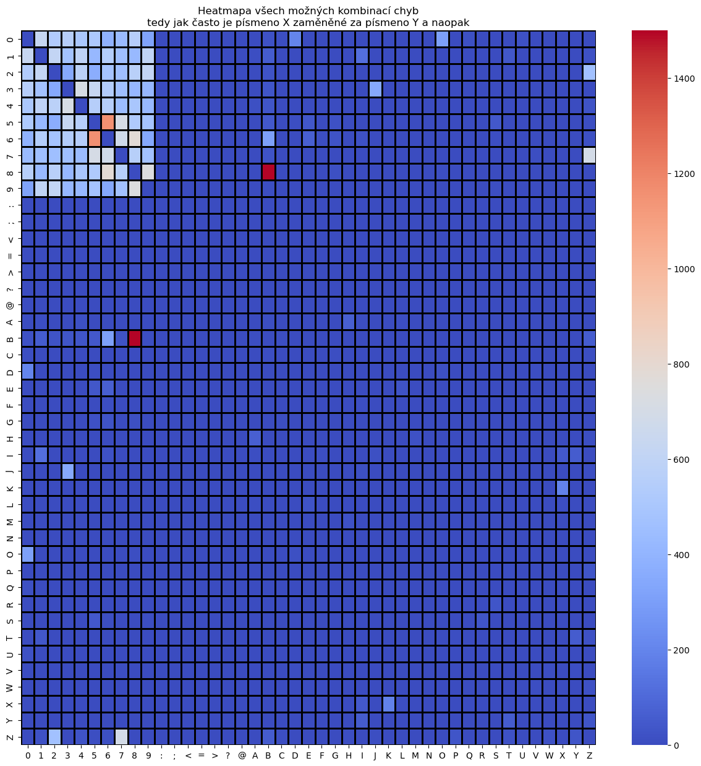
 |  |  |  |  |  | jelikož u délky 7 by se to špatně vešlo do řádky, tak tabulku čistě pro tenti případ transponuju…
 |  |  |  |  |  | POČET ZNAČEK | POČET KOMBINACÍ
 |  |  |  |  |  | 0 | 1194
 |  |  |  |  |  | 1 | 0
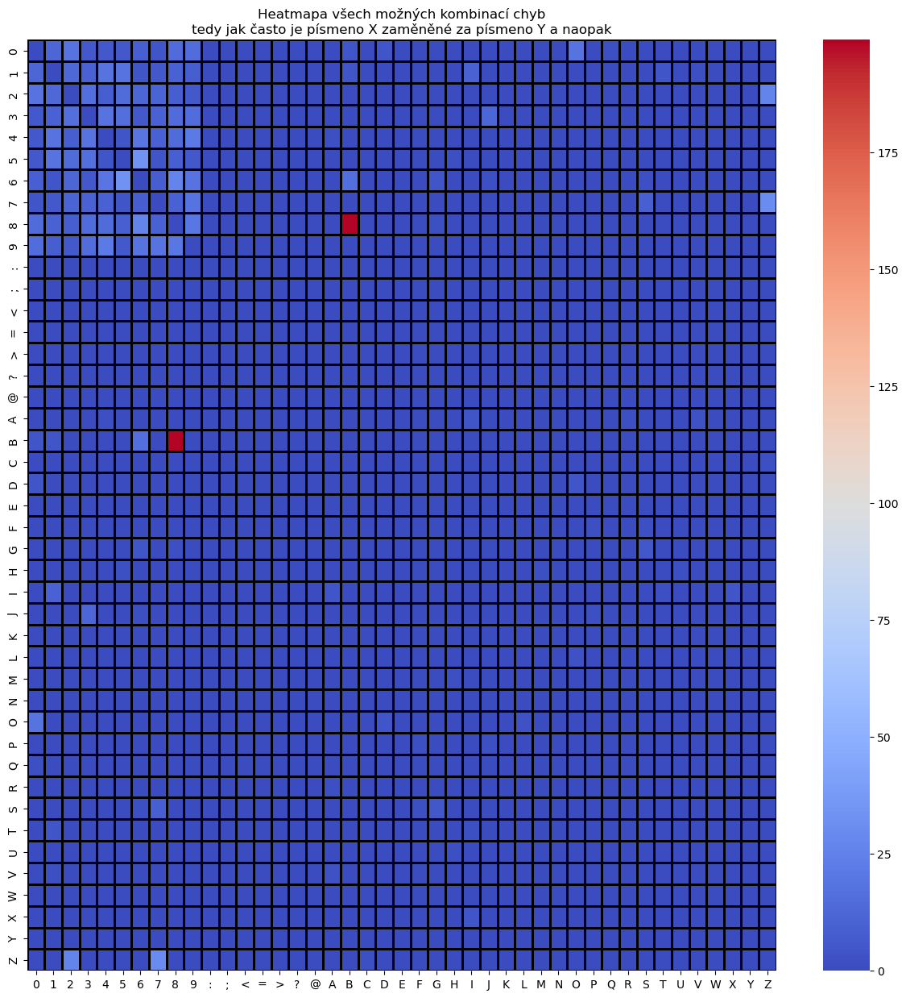
 |  |  |  |  |  | 2 | 115
 |  |  |  |  |  | 3 | 113
 |  |  |  |  |  | 4 | 99
 |  |  |  |  |  | 5 | 106
 |  |  |  |  |  | 6 | 81
 |  |  |  |  |  | 7 | 62
 |  |  |  |  |  | 8 | 57
 |  |  |  |  |  | 9 | 65
 |  |  |  |  |  | 10 | 47
 |  |  |  |  |  | 11 | 46
 |  |  |  |  |  | 12 | 38
 |  |  |  |  |  | 13 | 36
 |  |  |  |  |  | 14 | 31
 |  |  |  |  |  | 15 | 30
 |  |  |  |  |  | 16 | 33
 |  |  |  |  |  | 17 | 24
 |  |  |  |  |  | 18 | 34
 |  |  |  |  |  | 19 | 16
 |  |  |  |  |  | 20 | 31
 |  |  |  |  |  | 21 | 11
 |  |  |  |  |  | 22 | 21
 |  |  |  |  |  | 23 | 15
 |  |  |  |  |  | 24 | 24
 |  |  |  |  |  | 25 | 7
 |  |  |  |  |  | 26 | 13
 |  |  |  |  |  | 27 | 13
 |  |  |  |  |  | 28 | 10
 |  |  |  |  |  | 29 | 18
 |  |  |  |  |  | 30 | 19
 |  |  |  |  |  | 31 | 10
 |  |  |  |  |  | 32 | 8
 |  |  |  |  |  | 33 | 11
 |  |  |  |  |  | 34 | 5
 |  |  |  |  |  | 35 | 8
 |  |  |  |  |  | 36 | 9
 |  |  |  |  |  | 37 | 9
 |  |  |  |  |  | 38 | 7
 |  |  |  |  |  | 39 | 10
 |  |  |  |  |  | 40 | 13
 |  |  |  |  |  | 41 | 13
 |  |  |  |  |  | 42 | 11
 |  |  |  |  |  | 43 | 6
 |  |  |  |  |  | 44 | 5
 |  |  |  |  |  | 45 | 2
 |  |  |  |  |  | 46 | 6
 |  |  |  |  |  | 47 | 3
 |  |  |  |  |  | 48 | 6
 |  |  |  |  |  | 49 | 5
 |  |  |  |  |  | 50 | 4
 |  |  |  |  |  | 51 | 3
 |  |  |  |  |  | 52 | 1
 |  |  |  |  |  | 53 | 11
 |  |  |  |  |  | 54 | 8
 |  |  |  |  |  | 55 | 2
 |  |  |  |  |  | 56 | 3
 |  |  |  |  |  | 57 | 5
 |  |  |  |  |  | 58 | 4
 |  |  |  |  |  | 59 | 4
 |  |  |  |  |  | 60 | 2
 |  |  |  |  |  | 61 | 3
 |  |  |  |  |  | 62 | 3
 |  |  |  |  |  | 63 | 5
 |  |  |  |  |  | 64 | 4
 |  |  |  |  |  | 65 | 4
 |  |  |  |  |  | 66 | 5
 |  |  |  |  |  | 67 | 1
 |  |  |  |  |  | 68 | 4
 |  |  |  |  |  | 69 | 5
 |  |  |  |  |  | 70 | 9
 |  |  |  |  |  | 71 | 2
 |  |  |  |  |  | 72 | 2
 |  |  |  |  |  | 73 | 3
 |  |  |  |  |  | 74 | 3
 |  |  |  |  |  | 75 | 1
 |  |  |  |  |  | 76 | 1
 |  |  |  |  |  | 77 | 1
 |  |  |  |  |  | 78 | 2
 |  |  |  |  |  | 79 | 1
 |  |  |  |  |  | 80 | 3
 |  |  |  |  |  | 81 | 3
 |  |  |  |  |  | 82 | 1
 |  |  |  |  |  | 85 | 1
 |  |  |  |  |  | 86 | 3
 |  |  |  |  |  | 90 | 1
 |  |  |  |  |  | 94 | 2
 |  |  |  |  |  | 96 | 2
 |  |  |  |  |  | 99 | 2
 |  |  |  |  |  | 102 | 2
 |  |  |  |  |  | 109 | 1
 |  |  |  |  |  | 113 | 1
 |  |  |  |  |  | 114 | 1
 |  |  |  |  |  | 117 | 1
 |  |  |  |  |  | 123 | 2
 |  |  |  |  |  | 152 | 1
 |  |  |  |  |  | 155 | 1
 |  |  |  |  |  | 157 | 2
 |  |  |  |  |  | 194 | 1
 |  |  |  |  |  | 203 | 1
 |  |  |  |  |  | 252 | 1

Třetí pokus - input4
Třetí pokus - input_4.xlsx; nenapárované, napárované značky, napárované unikátní značky

Celkem se nenapárovalo | 3176 | značek |  |  |  | Celkem se úspěšně napárovalo | 100805 | značek |  |  |  |  |  |  |  |  |  |  |  | Celkem se úspěšně napárovalo | 100805 | unikátních značek
Z toho | 0 | mělo délku 2 znaky |  |  |  | úspěšně = bez jediného překlepu | 0 | mělo délku 2 znaky |  |  |  |  |  |  |  |  |  |  |  | úspěšně = bez jediného překlepu | 0 | mělo délku 2 znaky
 | 2 | mělo délku 3 znaky |  |  |  |  | 0 | mělo délku 3 znaky |  |  |  |  |  |  |  |  |  |  |  |  | 0 | mělo délku 3 znaky
 | 9 | mělo délku 4 znaky |  |  |  |  | 2 | mělo délku 4 znaky |  |  |  |  |  |  |  |  |  |  |  |  | 1 | mělo délku 4 znaky
 | 24 | mělo délku 5 znaků |  |  |  |  | 14 | mělo délku 5 znaků |  |  |  |  |  |  |  |  |  |  |  |  | 4 | mělo délku 5 znaků
 | 202 | mělo délku 6 znaků |  |  |  |  | 152 | mělo délku 6 znaků |  |  |  |  |  |  |  |  |  |  |  |  | 44 | mělo délku 6 znaků
 | 13880 | mělo délku 7 znaků |  |  |  |  | 88634 | mělo délku 7 znaků |  |  |  |  |  |  |  |  |  |  |  |  | 15691 | mělo délku 7 znaků
 | 454 | mělo délku 8 znaků |  |  |  |  | 691 | mělo délku 8 znaků |  |  |  |  |  |  |  |  |  |  |  |  | 207 | mělo délku 8 znaků
 | 20 | mělo délku 9 znaků |  |  |  |  | 9 | mělo délku 9 znaků |  |  |  |  |  |  |  |  |  |  |  |  | 4 | mělo délku 9 znaků

A nyní tabulky, které srovnávají kolik možných kombinací jednotlivé značky nabízejí
Jak chápat tuto tabulku? Např. pro délku značky 8 znaků, existuje 424 značek, které není možné napárovat ani s povolením jedné chyby
Dále existuje 12 značek, které je možné napárovat pouze jedním možným způsobem - tedy byla nalezena pouze jedna další značka - toto je ideální varianta
Dále existuje 1 značka, kterou je možné napárovat více než jedním způsobem - problémová kategorie neboť neexistuje unikátní mapování…
Počet možných kombinací jak napárovat nenapárovanou značku vůči nenapárovaným značkám |  |  |  |  |  | Počet možných kombinací jak napárovat nenapárovanou značku vůči již napárovaným značkám |  |  |  |  |  |  |  |  |  |  |  |  |  | Počet možných kombinací jak napárovat nenapárovanou značku vůči již napárovaným značkám, pokud napároavné značky omezíme na unikátní
Délka značky 4 znaky | Počet kombinací |  |  |  |  | Délka značky 4 znaky | Počet kombinací |  |  |  |  |  |  |  |  |  |  |  |  | Délka značky 4 znaky | Počet kombinací
 | 0 | 1 | 2 | 3 | 4 |  | 0 | 1 | 2 | 3 | 4 |  |  |  |  |  |  |  |  |  | 0 | 1 | 2 | 3 | 4
Počet možných napárování | 9 | 0 | 0 | 0 | 0 | Počet možných napárování | 8 | 0 | 1 | 0 | 0 |  |  |  |  |  |  |  |  | Počet možných napárování | 8 | 1 | 0 | 0 | 0

Délka značky 5 znaků | Počet kombinací |  |  |  |  | Délka značky 5 znaků | Počet kombinací |  |  |  |  |  |  |  |  |  |  |  |  | Délka značky 5 znaků | Počet kombinací
 | 0 | 1 | 2 | 3 | 4 |  | 0 | 1 | 2 | 3 | 4 |  |  |  |  |  |  |  |  |  | 0 | 1 | 2 | 3 | 4
Počet možných napárování | 22 | 2 | 0 | 0 | 0 | Počet možných napárování | 24 | 0 | 0 | 0 | 0 |  |  |  |  |  |  |  |  | Počet možných napárování | 24 | 0 | 0 | 0 | 0

Délka značky 6 znaků | Počet kombinací |  |  |  |  | Délka značky 6 znaků | Počet kombinací |  |  |  |  |  |  |  |  |  |  |  |  | Délka značky 6 znaků | Počet kombinací
 | 0 | 1 | 2 | 3 | 4 |  | 0 | 1 | 2 | 3 | 4 | 5 |  |  |  |  |  |  |  |  | 0 | 1 | 2 | 3 | 4
Počet možných napárování | 188 | 14 | 0 | 0 | 0 | Počet možných napárování | 198 | 0 | 1 | 0 | 2 | 1 |  |  |  |  |  |  |  | Počet možných napárování | 198 | 4 | 0 | 0 | 0

Délka značky 7 znaků | Počet kombinací |  |  |  |  | Délka značky 7 znaků | Počet kombinací |  |  |  |  |  |  |  |  |  |  |  |  | Délka značky 7 znaků | Počet kombinací
 | 0 | 1 | 2 | 3 | 4 |  | 0 | 1 | 2 | 3 | 4 | 5 | 6 | 7 | 8 | 9 | 10 | 11 | … |  | 0 | 1 | 2 | 3 | 4 | 5 | 6
Počet možných napárování | 10974 | 2516 | 360 | 28 | 2 | Počet možných napárování | 8864 | 0 | 1587 | 799 | 733 | 458 | 396 | 265 | 217 | 126 | 130 | 80 |  | Počet možných napárování | 8864 | 3804 | 928 | 222 | 53 | 8 | 1

Délka značky 8 znaků | Počet kombinací |  |  |  |  | Délka značky 8 znaků | Počet kombinací |  |  |  |  |  |  |  |  |  |  |  |  | Délka značky 8 znaků | Počet kombinací
 | 0 | 1 | 2 | 3 | 4 |  | 0 | 1 | 2 | 3 | 4 | 5 | 6 | 7 | 8 | 9 | 10 | 11 |  |  | 0 | 1 | 2 | 3 | 4
Počet možných napárování | 433 | 18 | 3 | 0 | 0 | Počet možných napárování | 443 | 0 | 4 | 3 | 0 | 1 | 0 | 0 | 1 | 0 | 0 | 2 |  | Počet možných napárování | 443 | 11 | 0 | 0 | 0

Délka značky 9 znaků | Počet kombinací |  |  |  |  | Délka značky 9 znaků | Počet kombinací |  |  |  |  |  |  |  |  |  |  |  |  | Délka značky 9 znaků | Počet kombinací
 | 0 | 1 | 2 | 3 | 4 |  | 0 | 1 | 2 | 3 | 4 |  |  |  |  |  |  |  |  |  | 0 | 1 | 2 | 3 | 4
Počet možných napárování | 20 | 0 | 0 | 0 | 0 | Počet možných napárování | 20 | 0 | 0 | 0 | 0 |  |  |  |  |  |  |  |  | Počet možných napárování | 20 | 0 | 0 | 0 | 0

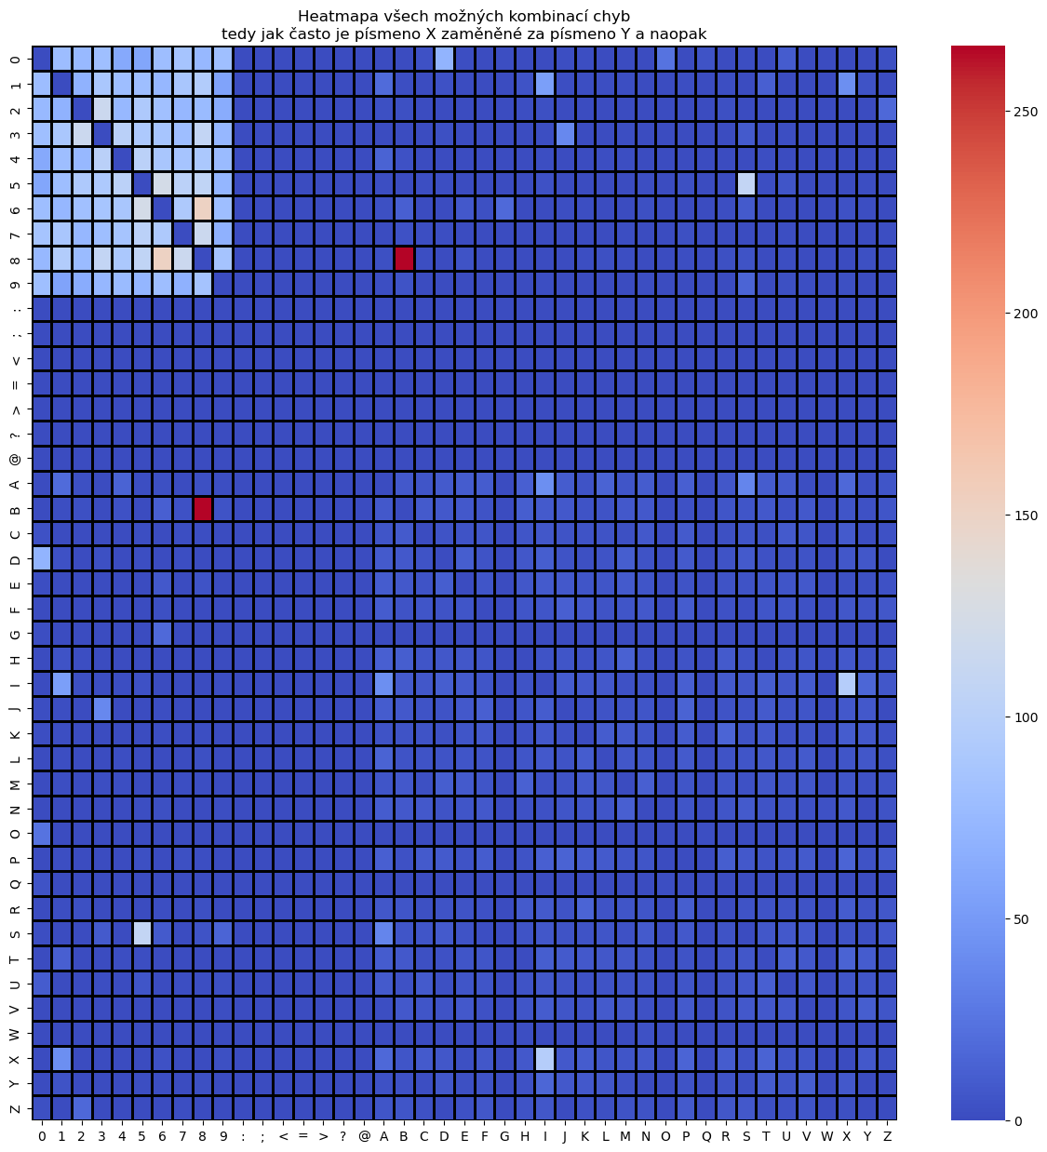
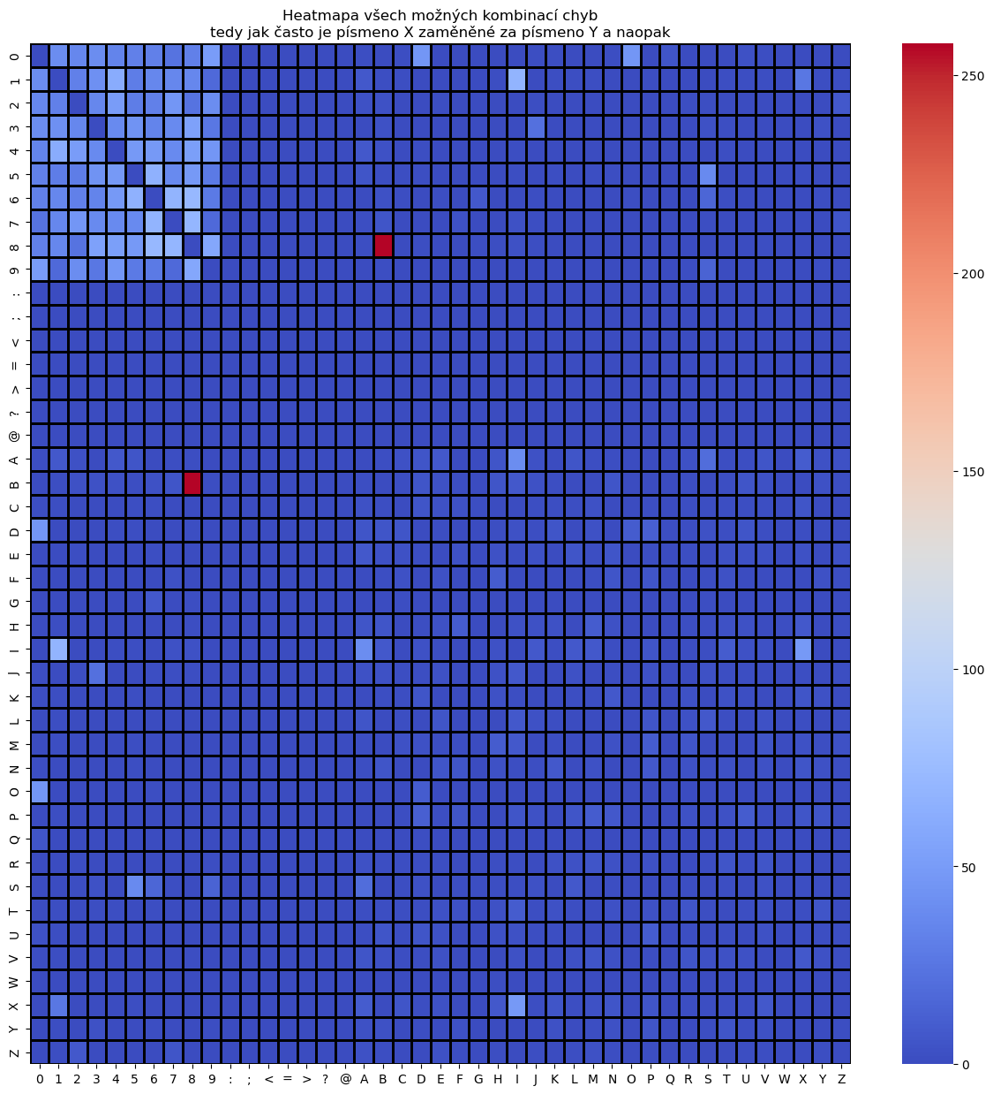

 |  |  |  |  |  | jelikož u délky 7 by se to špatně vešlo do řádky, tak tabulku čistě pro tenti případ transponuju…
 |  |  |  |  |  | POČET ZNAČEK | POČET KOMBINACÍ
 |  |  |  |  |  | 0 | 8864
 |  |  |  |  |  | 2 | 1587
 |  |  |  |  |  | 3 | 799
 |  |  |  |  |  | 4 | 733
 |  |  |  |  |  | 5 | 458
 |  |  |  |  |  | 6 | 396
 |  |  |  |  |  | 7 | 265
 |  |  |  |  |  | 8 | 217
 |  |  |  |  |  | 9 | 126
 |  |  |  |  |  | 10 | 130
 |  |  |  |  |  | 11 | 80
 |  |  |  |  |  | 12 | 56
 |  |  |  |  |  | 13 | 41
 |  |  |  |  |  | 14 | 34
 |  |  |  |  |  | 15 | 17
 |  |  |  |  |  | 16 | 15
 |  |  |  |  |  | 17 | 13
 |  |  |  |  |  | 18 | 9
 |  |  |  |  |  | 19 | 6
 |  |  |  |  |  | 20 | 10
 |  |  |  |  |  | 21 | 3
 |  |  |  |  |  | 22 | 8
 |  |  |  |  |  | 23 | 4
 |  |  |  |  |  | 24 | 2
 |  |  |  |  |  | 27 | 3
 |  |  |  |  |  | 28 | 2
 |  |  |  |  |  | 37 | 1
 |  |  |  |  |  | 40 | 1

